Рукава ПТ,Всас.
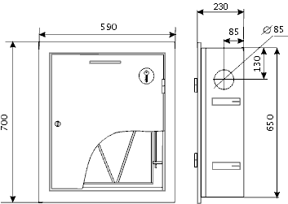 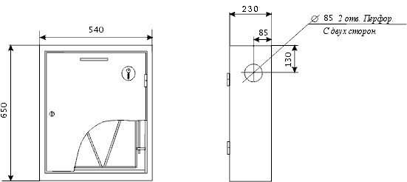 Наименование продукции | Ед. | Цена | 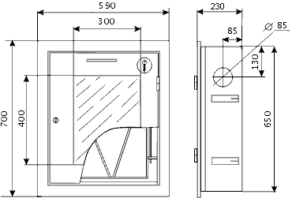 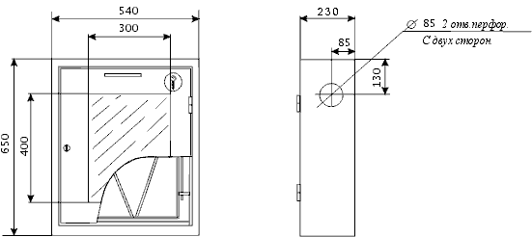 Наименование продукции | Ед. | Цена
Рукава пожарные напорные ГОСТ Р 51049-2008 |  |  | Рукава пожарные напорные ГОСТ Р 51049-2008
"Латексированный" РПМ(Д)-Ду-1,6-ИМ-УХЛ1 |  |  | "Премиум" РПМ(В)-Ду-1,6-ИМ-УХЛ1
С внутренним гидроизоляционным и наружным защитным покрытием |  |  | С внутренним гидроизоляционным покрытием из полимеров
из натурального латекса, 1,6МПа для пожарных машин |  |  | без наружного защитного покрытия, 1,6МПа
износостойкий маслостойкий морозостойкий, по 20±1м. |  |  | для пожарных машин износостойкий маслостойкий морозостойкий
50-1,6-ИМ-УХЛ1 без головок | скат | 2,565 | 25-1,6-М-УХЛ1 без головок (20±1м) | скат | 787
50-1,6-ИМ-УХЛ1 с головками ГР-50ал | скат | 2,772 | 25-1,6-М-УХЛ1 с головками ГР-25ал (20±1м) | скат | 1,084
50-1,6-ИМ-УХЛ1 с ГР-50ал и стволом РС-50,01ал | скат | 2,749 | 50-1,6-ИМ-УХЛ1 без головок (20±1м) | скат | 1,270
65-1,6-ИМ-УХЛ1 без головок | скат | 3,466 | 50-1,6-ИМ-УХЛ1 без головок (18±1м) | скат | 1,207
65-1,6-ИМ-УХЛ1 с головками ГР-65ал | скат | 3,783 | 50-1,6-ИМ-УХЛ1 с головками ГР-50ал (20±1м) | скат | 1,477
65-1,6-ИМ-УХЛ1 с ГР-65ал и стволом РС-70,01ал | скат | 3,783 | 50-1,6-ИМ-УХЛ1 с головками ГР-50ал (18±1м) | скат | 1,414
80-1,6-М-УХЛ1 без головок | скат | 4,076 | 50-1,6-ИМ-УХЛ1 с ГР-50ал и РС-50,01ал (20±1м) | скат | 1,454
80-1,6-М-УХЛ1 с головками ГР-80ал | скат | 4,455 | 50-1,6-ИМ-УХЛ1 с ГР-50ал и РС-50,01ал (18±1м) | скат | 1,391
100-1,2-М-УХЛ1 без головок | скат | 5,857 | 65-1,6-ИМ-УХЛ1 без головок (20±1м) | скат | 1,652
100-1,2-М-УХЛ1 с головками ГРВ-100ал | скат | 6,622 | 65-1,6-ИМ-УХЛ1 без головок (18±1м) | скат | 1,570
150-1,2-М-УХЛ1 без головок | скат | 9,371 | 65-1,6-ИМ-УХЛ1 с головками ГР-65ал (20±1м) | скат | 1,970
150-1,2-М-УХЛ1 с головками ГР-150ал | скат | 10,691 | 65-1,6-ИМ-УХЛ1 с головками ГР-65ал (18±1м) | скат | 1,887
"Типа Латекс" РПМ(П)-Ду-1,6-М-УХЛ1 |  |  | 65-1,6-ИМ-УХЛ1 с ГР-65ал и РС-70,01ал (20±1м) | скат | 1,969
С внутренним гидроизоляционным покрытием из полимеров |  |  | 65-1,6-ИМ-УХЛ1 с ГР-65ал и РС-70,01ал (18±1м) | скат | 1,887
и пропиткой каркаса из латекса 1,6МПа для пожарных машин |  |  | 80-1,6-М-УХЛ1 без головок (20±1м) | скат | 2,045
маслостойкий морозостойкий, по 20±1м. |  |  | 80-1,6-М-УХЛ1 без головок (18±1м) | скат | 1,943
50-1,6-М-УХЛ1 без головок | скат | 1,416 | 80-1,6-М-УХЛ1 без головок (4м) | скат | 323
50-1,6-М-УХЛ1 с головками ГР-50ал | скат | 1,623 | 80-1,6-М-УХЛ1 с головками ГР-80ал (20±1м) | скат | 2,425
50-1,6-М-УХЛ1 с ГР-50ал и стволом РС-50,01ал | скат | 1,601 | 80-1,6-М-УХЛ1 с головками ГР-80ал (18±1м) | скат | 2,322
65-1,6-М-УХЛ1 без головок | скат | 1,864 | 80-1,6-М-УХЛ1 с головками ГР-80ал (4м) | скат | 703
65-1,6-М-УХЛ1 с головками ГР-65ал | скат | 2,182 | 100-1,6-ИМ-УХЛ1 без головок (20±1м) | скат | 4,670
65-1,6-М-УХЛ1 с ГР-65ал и стволом РС-70,01ал | скат | 2,181 | 100-1,2-М-УХЛ1 без головок (20±1м) | скат | 2,963
80-1,6-М-УХЛ1 без головок | скат | 2,423 | 100-1,2-М-УХЛ1 без головок (18±1м) | скат | 2,815
80-1,6-М-УХЛ1 с головками ГР-80ал | скат | 2,803 | 100-1,2-М-УХЛ1 без головок (15±1м) | скат | 1,196
"Селект" РПМ(В)-Ду-1,6-УХЛ1 |  |  | 100-1,2-М-УХЛ1 с ГРВ-100ал (20±1м) | скат | 3,728
С внутренним гидроизоляционным покрытием из полимеров |  |  | 100-1,2-М-УХЛ1 с ГРВ-100ал (18±1м) | скат | 3,579
без наружного защитного покрытия |  |  | 100-1,2-М-УХЛ1 с ГРВ-100ал (15±1м) | скат | 1,961
1,6МПа для пожарных машин морозостойкий |  |  | 150-1,6-ИМ-УХЛ1 без головок (20±1м) | скат | 8,131
50-1,6-УХЛ1 без головок (20±1м) | скат | 1,020 | 150-1,2-М-УХЛ1 без головок (20±1м) | скат | 6,776
50-1,6-УХЛ1 без головок (18±1м) | скат | 969 | 150-1,2-М-УХЛ1 без головок (18±1м) | скат | 6,437
50-1,6-УХЛ1 с головками ГР-50ал (20±1м) | скат | 1,227 | 150-1,2-М-УХЛ1 без головок (15±1м) | скат | 3,140
50-1,6-УХЛ1 с головками ГР-50ал (18±1м) | скат | 1,176 | 150-1,2-М-УХЛ1 с ГР-150ал (20±1м) | скат | 8,096
50-1,6-УХЛ1 с ГР-50ал и РС-50,01ал (20±1м) | скат | 1,204 | 150-1,2-М-УХЛ1 с ГР-150ал (18±1м) | скат | 7,757
50-1,6-УХЛ1 с ГР-50ал и РС-50,01ал (18±1м) | скат | 1,153 | 150-1,2-М-УХЛ1 с ГР-150ал (15±1м) | скат | 4,460
65-1,6-УХЛ1 без головок (20±1м) | скат | 1,389 | Устройства для внутриквартирного пожаротушения УВП
65-1,6-УХЛ1 без головок (18±1м) | скат | 1,319 | Рукав 19мм-белый тканый, без комплекта | скат | 274
65-1,6-УХЛ1 с головками ГР-65ал (20±1м) | скат | 1,706 | УВП (19 рукав белый тканный в компл. без сумки) | скат | 309
65-1,6-УХЛ1 с головками ГР-65ал (18±1м) | скат | 1,636 | УВПС (19 рукав белый тканный в компл. в сумке) | скат | 336
65-1,6-УХЛ1 с ГР-65ал и РС-70,01ал (20±1м) | скат | 1,706 | УВПС (19 рукав, ПВХ, в компл. в сумке) | скат | 112
65-1,6-УХЛ1 с ГР-65ал и РС-70,01ал (18±1м) | скат | 1,636 | Шкаф метал. для 19мм рук. КПК-1 280*280 | шт | 181
80-1,6-УХЛ1 без головок (20±1м) | скат | 1,745 | Рукав всасывающий гофрированный класс "В" группа "1"
80-1,6-УХЛ1 без головок (18±1м) | скат | 1,657 | ГОСТ-5398-76 только на всасывание по 4м
80-1,6-УХЛ1 с головками ГР-80ал (20±1м) | скат | 2,124 | 50мм без головок | шт | 1,458
80-1,6-УХЛ1 с головками ГР-80ал (18±1м) | скат | 2,037 | 50мм с головками ГР-50 (4 хомута винтовых) | шт | 1,686
Оборудование для тушения лесных пожаров |  |  | 75мм без головок | шт | 1,804
Ранцевый лесной огнетушитель "РП-15-Ермак+" | шт | 3,968 | 75мм с головками ГР-80 (4 хомута винтовых) | шт | 2,187
Ранцевый огнетуш. "РП-18-Ермак" с гидр.пульт-метал. | шт | 5,559 | 100мм без головок | шт | 2,467
Аппарат зажигательный "АЗ-4" | шт | 11,536 | 100мм с головками ГРВ-100 (4 хомута винтовых) | шт | 3,209
Торфяной ствол ТС-1 (L=1,25) | шт | 3,559 | 125мм без головок | шт | 3,747
Торфяной ствол ТС-1 (L=2,25) | шт | 8,807 | 125мм с головками ГРВ-125 (4 хомута винтовых) | шт | 4,722
 |  |  | 150мм без головок | шт | 4,902
 |  |  | 150мм с головками ГР-150 (4 хомута винтовых) | шт | 6,156
 |  |  | Рукав напорно-всасывающий гофрированный класс "В" группа "2"
 |  |  | ГОСТ-5398-76 на напор и на всасывание по 4м
 |  |  | 75мм без головок | шт | 2,410
 |  |  | 75мм с головками ГР-80 (2 усиленых хомута) | шт | 2,865
 |  |  | 125мм без головок | шт | 4,538
 |  |  | 125мм с головками ГРВ-125 (2 усиленых хомута) | шт | 5,641
 |  |  | Хомуты силовые (усиленые)
 |  |  | Хомут одноболтовой усиленый 86-91мм | скат | 80
 |  |  | Хомут одноболтовой усиленый 140-148мм | скат | 133

ШП-02
Технические характеристики пожарного шкафа ШП-02 (ШПК-315)
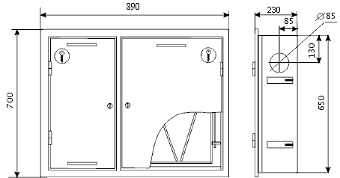 | 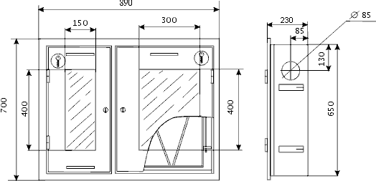
Шкаф пожарный ШП-02ВЗ (диам. 51/66 мм) | Шкаф пожарный ШП-02ВО (диам. 51/66 мм)
встроенный; | встроенный;

входное отверстие справа; | входное отверстие справа;
расположение отсеков может быть изменено; | расположение отсеков может быть изменено;
клапан пожарный 51мм (угловой или прямоточный), | клапан пожарный 51мм (угловой или прямоточный),
клапан пожарный 66мм (только угловой), | клапан пожарный 66мм (только угловой),
кассета универсальная для рукава диам. 51/66 мм; | кассета универсальная для рукава диам. 51/66 мм;
место для огнетушителя до 6 кг; | место для огнетушителя до 6 кг;
исполнение: | исполнение:
закрытое - без окна; | открытое - окна 300х400 мм; 150х400 мм;
цвет: | цвет:
порошковая, глянец, красный RAL 3002 | порошковая, глянец, красный RAL 3003
порошковая, глянец, белый RAL 9016 | порошковая, глянец, белый RAL 9017
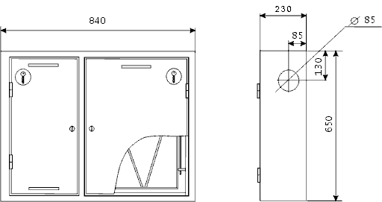 | 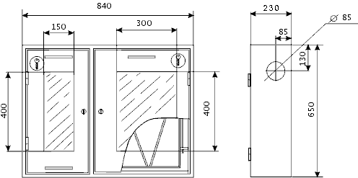
Шкаф пожарный ШП-02НЗ (диам. 51/66 мм) | Шкаф пожарный ШП-02НО (диам.51/66 мм)
навесной; | навесной;
входное отверстие справа; | входное отверстие справа;
расположение отсеков может быть изменено; | расположение отсеков может быть изменено;
клапан пожарный 51мм (угловой или прямоточный), | клапан пожарный 51мм (угловой или прямоточный),
клапан пожарный 66мм (только угловой), | клапан пожарный 66мм (только угловой),
кассета универсальная для рукава диам. 51/66 мм; | кассета универсальная для рукава диам. 51/66 мм;
место для огнетушителя до 6 кг; | место для огнетушителя до 6 кг;
исполнение: | исполнение:
закрытое - без окна; | открытое - окна 300х400 мм; 150х400 мм;
порошковая, глянец, красный RAL 3002 | порошковая, глянец, красный RAL 3003
порошковая, глянец, белый RAL 9016 | порошковая, глянец, белый RAL 9017

ШП-03
Технические характеристики пожарного шкафа ШП-03 (ШПК-320)
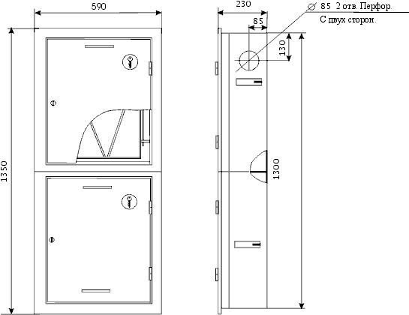 | 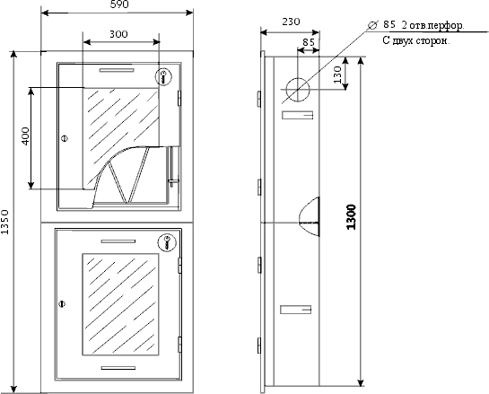
Шкаф пожарный ШП-03ВЗ (диам. 51/66 мм) | Шкаф пожарный ШП-03ВО (диам. 51/66 мм)
встроенный; | встроенный;

входные отверстия с двух сторон перфорированные; | входные отверстия с двух сторон перфорированные;
клапан пожарный 51мм (угловой или прямоточный), | клапан пожарный 51мм (угловой или прямоточный),
клапан пожарный 66мм (только угловой), | клапан пожарный 66мм (только угловой),
кассета универсальная для рукава диам. 51/66 мм; | кассета универсальная для рукава диам. 51/66 мм;
место для двух огнетушителей до 10 кг; | место для двух огнетушителей до 10 кг;
исполнение: | исполнение:
закрытое - без окна | открытое - окно 300х400 мм;
цвет: | цвет:
порошковая, глянец, красный RAL 3002 | порошковая, глянец, красный RAL 3003
порошковая, глянец, белый RAL 9016 | порошковая, глянец, белый RAL 9017
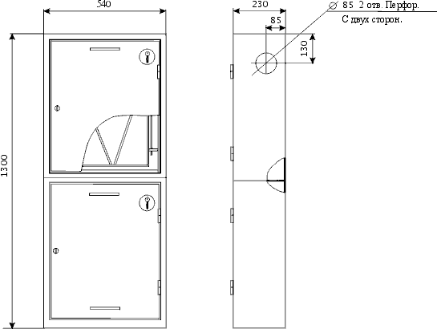 | 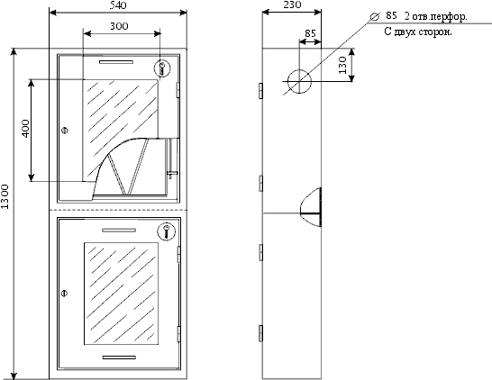
Шкаф пожарный ШП-03НЗ (диам. 51/66 мм) | Шкаф пожарный ШП-03НО (диам.51/66 мм)
навесной; | навесной;
входные отверстия с двух сторон перфорированные; | входные отверстия с двух сторон перфорированные;
клапан пожарный 51мм (угловой или прямоточный), | клапан пожарный 51мм (угловой или прямоточный),
клапан пожарный 66мм (только угловой), | клапан пожарный 66мм (только угловой),
кассета универсальная для рукава диам. 51/66 мм; | кассета универсальная для рукава диам. 51/66 мм;
место для двух огнетушителей до 10 кг; | место для двух огнетушителей до 10 кг;
исполнение: | исполнение:
закрытое - без окна | открытое - окно 300х400 мм;
цвет: | цвет:
порошковая, глянец, красный RAL 3002 | порошковая, глянец, красный RAL 3003
порошковая, глянец, белый RAL 9016 | порошковая, глянец, белый RAL 9017

Гидрант,Колонка
Гидранты пожарные подземные |  | Колонка водоразборная
Предназначен для отбора воды из подземной водопроводной сети при тушении пожара, также используются в области мелиорации. Гидранты изготавливаются по ГОСТ Р 53961-2010. По климатическим условиям гидрант соответствует исполнению «У» категории 5 по ГОСТ 15150 |  | Предназначена для разбора питьевой воды из подземной водопроводной сети с рабочим давлением от 0,1 до 0,6 МПа. Колонка соответствует исполнению «У» категории 1, для температур окружающего воздуха от минус 45 до 40 °С и относительной влажности воздуха 80 % при 20 °С.
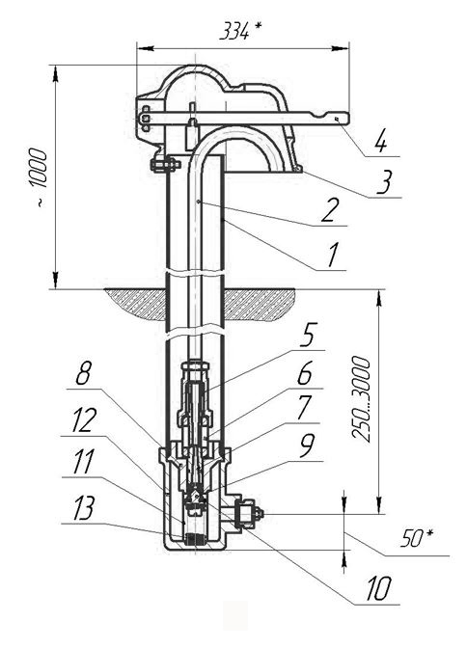
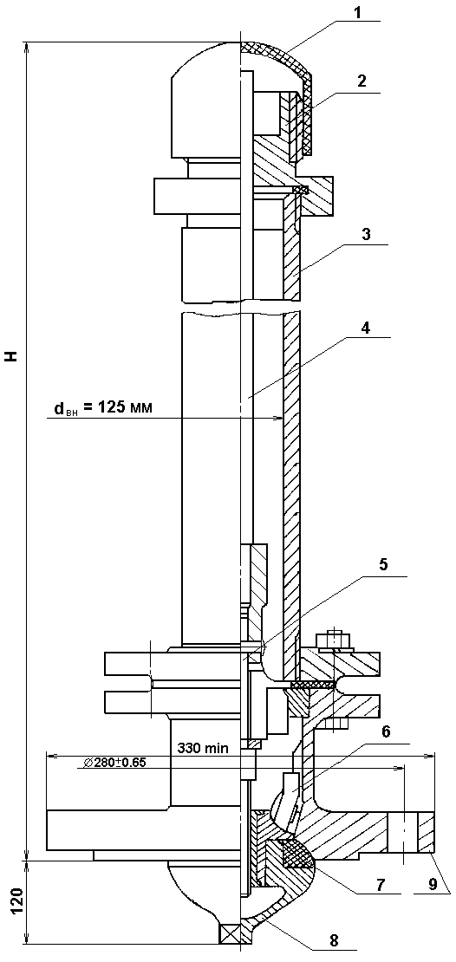

1-крышка; 2-ниппель ; 3-корпус; 4-штанга; 5-шпиндель; 6-корпус клапана; 7-кольцо; 8-гайка клапана; 9- патрубок. |  | 1-корпус; 2-стояк; 3-колпак; 4-рычаг; 5-горловина; 6-упор эжектора; 7-эжектор; 8-гнездо; 9-клапан; 10-прокладка; 11-сетка; 12-приёмник; 13-пружина.

ТЕХНИЧЕСКАЯ ХАРАКТЕРИСТИКА: |  | ТЕХНИЧЕСКАЯ ХАРАКТЕРИСТИКА:
Условное давление, кгс/см | 10 | Рабочее давление, МПа | 0,1 - 0,6
Условный проход, мм | 125 | Условный проход подающей трубы, мм | 15
Число оборотов штанги до полного открытия | 12 - 15 | Условный проход подводящей трубы, мм | 20
Ход клапана гидранта, мм | 24 - 30 | Ход клапана, мм | 16-18
Высота гидранта, мм (с интервалом ч/з 250 мм) | 750 - 3500 | Высота колонки, мм, надземной части | 1000 ±10
Масса гидранта (при высоте 750 мм), кг | 56 | Общая высота (с интервалом через 250 мм) | от 1250 до 4000
Увеличение массы на каждые 250 мм, кг | не более 4 | Масса колонки при 2250 мм, кг | 37
Люфт клапана в собранном гидранте не более, мм | 0.5 | Изменение массы на каждые 250 мм высоты, кг 2,6 кг | Не более 2,6

